상품제안서
휴대용 스마트폰 태블릿 거치대 6단각도조절 | 상품코드: S28502

 |  |  |  |  |  |  | 02-713-8555 | www.synergygift.co.kr
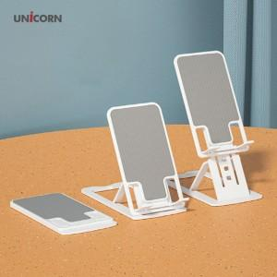

【상세/제작정보】

【인쇄/포장옵션】 | 풀칼라 / 포장지포장

【공급단가】 | 수량 | 200~ | 500~ | 1,000~ | 3,000~ | 5,000~
*VAT별도 | 단가 | 3,060원 | 2,950원 | 2,840원 | 2,720원 | 2,650원

【상품 URL】 | https://www.synergygift.co.kr:443/src/goods_detail.php?gdno=28502

